收入测算等额本息
计息类型 | 等额本息 |  |  | 人数 | 100
实际年化收入 | 35.00% |  |  | 人均贷款金额 | 1
坏账成本 | 1.50% |  |  | 总贷款金额 | 100
实收利息比例 | 70% |  |  | 坏账金额 | 1.5

等额本息 | 3期 |  |  | 3
 | 每期还款额 |  | 天信每期实收 | 每期还本金 | 天信实收利息 | 每期付利息 | 贷款余额
 | -100 |  | -100 |  |  |  | 98.5
 | 34.77 |  | 33.91 | 31.89 | 2.01 | 2.87 | 66.605953713
 | 34.77 |  | 34.18 | 32.82 | 1.36 | 1.94 | 33.781664409
 | 34.77 |  | 34.47 | 33.78 | 0.69 | 0.99 | 0
 | 2.14% | 25.62% | 1.27% | 15.26%
 | 实际月利率 |  | 实际月利率 | 年化利率

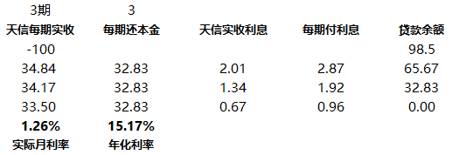
等额本金

